总体

1. 总标题 “MD dashboard“ 更改为 ”Executive Dashboard“，包括:

1.1
第一屏的标题“Sales Performance“ 改为”Sales“，包括:

PF和20 之间的空格去掉

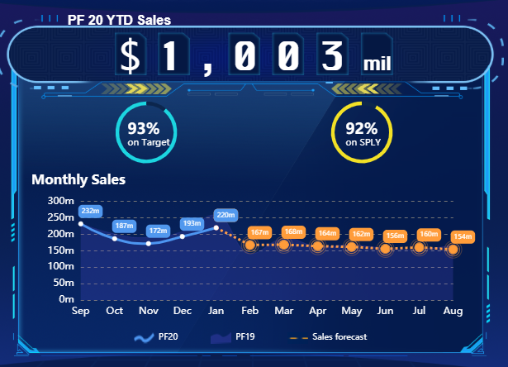

增加一个按键图标，后续可以把备注信息（文字描述）以弹窗的形式显示

去年阴影的颜色需要调整一下，主要是说看不清楚去年的阴影

1.2
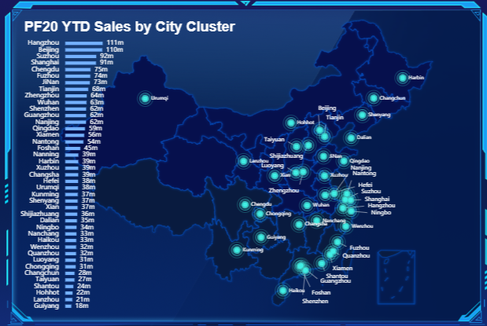
每个城市群的数据和我16号给的数据不一致，需要修改。

每个点的颜色还是需要区分红色和绿色，暂时以每个城市群今年的增长率为标准，> -28.5% 为绿色， < -28.5% 为红色。（请注意，是负的28.5%）

南北区还是需要分开，但是现在的颜色不能明显区分南北区，需要调整。

2.1
增加一个按键图标，后续可以把备注信息（文字描述）以弹窗的形式显示

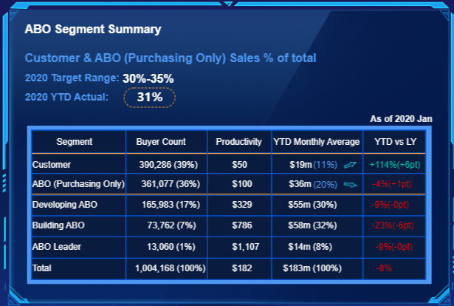

标题改为：
Growth by Segment

整列里面 （+-Xpt）全部改为绿色，也就是说包括 括号及括号里面的数据全部变为绿色

不知道为什么，我电脑显示出来，不是以%或者左括号为对其的节点

2.2
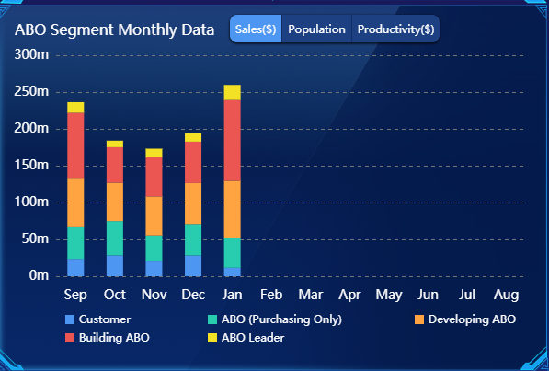
标题改为：
Growth by Segment Trend

2.3 & 2.4
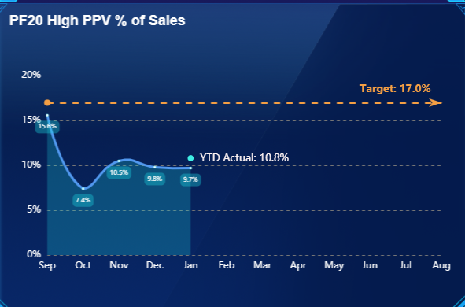
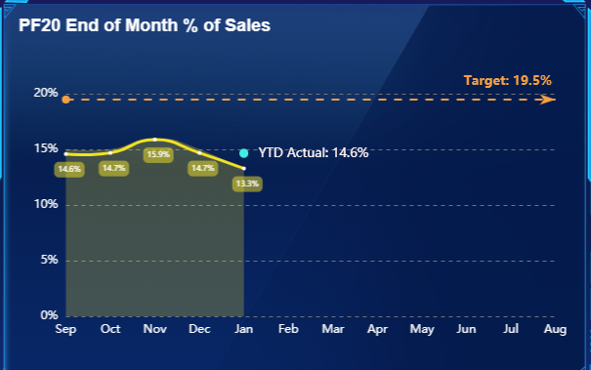
以下两个KPI 合并成一个，看看是左右放好，还是上下放好

总的标题改为： Sustainability KPIs

3.1
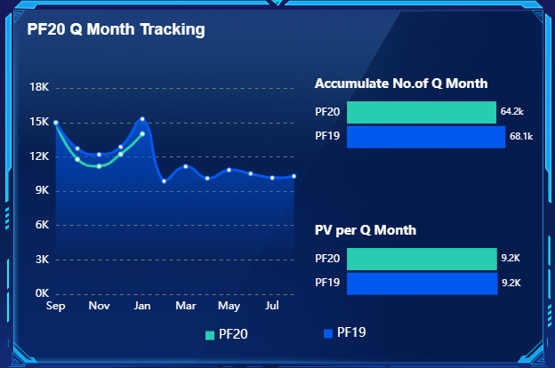
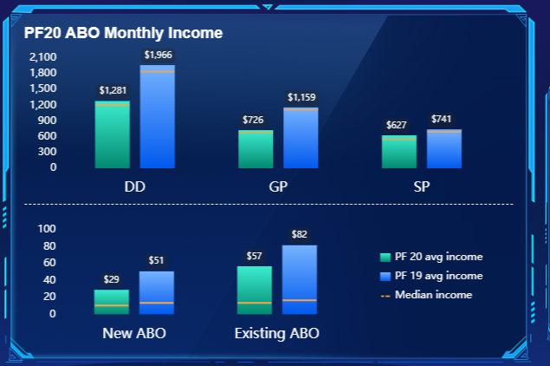
增加一个按键图标，后续可以把备注信息（文字描述）以弹窗的形式显示

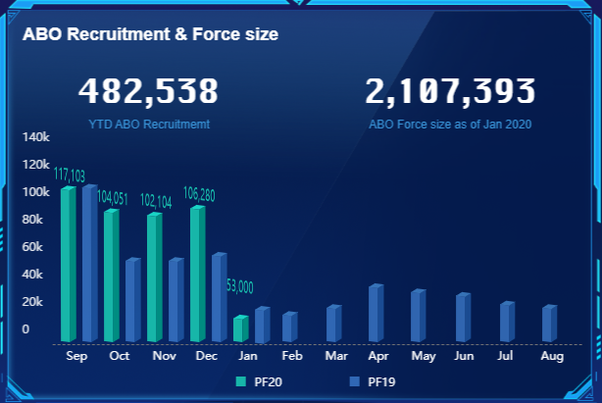

140k 这个位置
140k 不要了，改为“(No. of New ABO)"

以下两个KPI暂时不要了，但写好的图的代码记得保留，以免后续又要加进来。

3.2
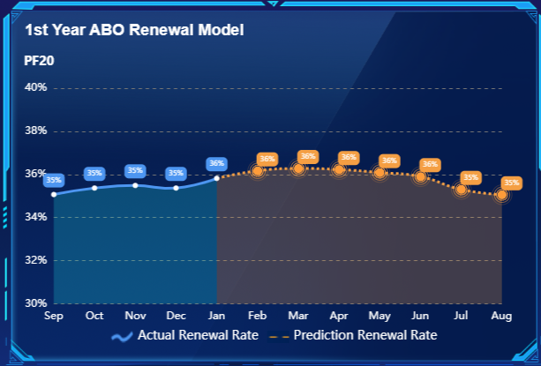
把第四屏， "Prediction Model“ 的三个KPI 合并至 "ABO Momentum"里面，分别为3.2~3.4

标题改为
“1st Year ABO Renewal % Prediction”

3.3
标题改为
“Prediction of Bonus Migration for Next 3 months”

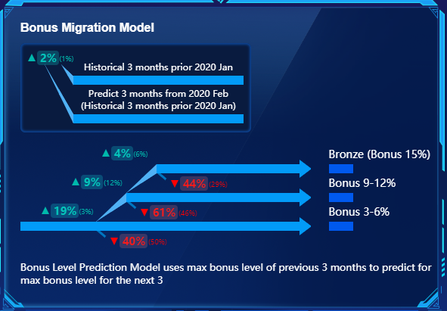

把图例整体变小
小括号及小括号内的字体变成白色

白字字体文字分别更改为
Bronze (15%)
9-12%
3-6%

这句话删除

小括号及小括号内的颜色变成白色字体

箭头左边至左括号右边的数据具体颜色修改见下表，对应底色也改变

4% | 44%
9% | 61%
19% | 40%

3.4
标题改为
“Prediction of PIN Migration for PF20”

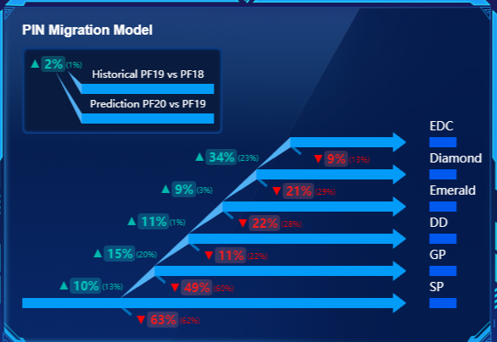

把图例整体变小
小括号及小括号内的字体变成白色

小括号及小括号内的颜色变成白色字体

箭头左边至左括号右边的数据具体颜色修改见下表，对应底色也改变

 | 9%
34% | 21%
9% | 22%
11% | 11%
15% | 49%
10% | 63%

4.1
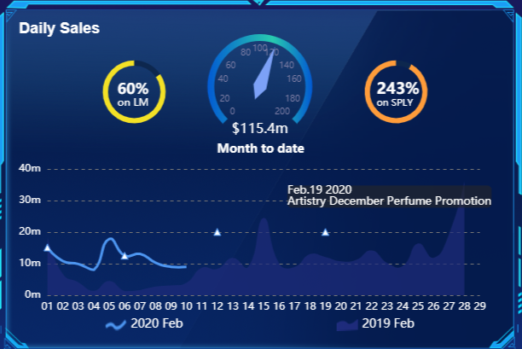
标题改为“Sales”

增加一个按键图标，后续可以把备注信息（文字描述）以弹窗的形式显示

4.2
标题改为“Recruitment & Buyer”

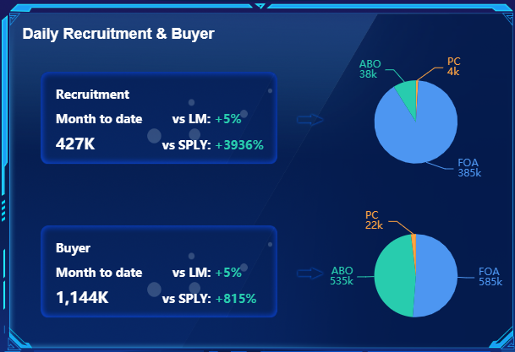

标题改为“ABO Recruitment”
左边的箭头及饼图删除

数据改为：
vs LM: +16%
vs SPLY: +554%
数据改为：38K
左边的饼图修改为大致以下
具体我们可以进行商讨

Type | Count
ABO | 536
PC | 23
Existing FOA | 201
New FOA | 385

4.3
标题改为“CSI Report (MTD)”

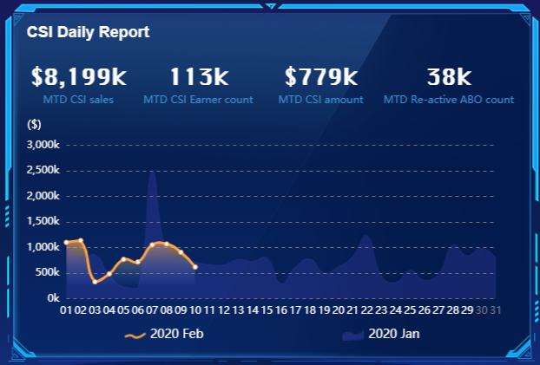

左边四个蓝色文字描述里面的 MTD 字眼全部删除

括号里面文字描述改为
(CSI Daily Sales $)

5.1
增加一个按键图标，后续可以把备注信息（文字描述）以弹窗的形式显示
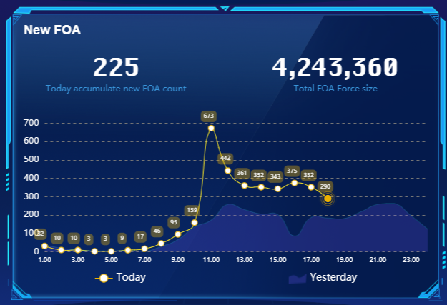

上方加文字
“(No. of New FOA)"

5.2
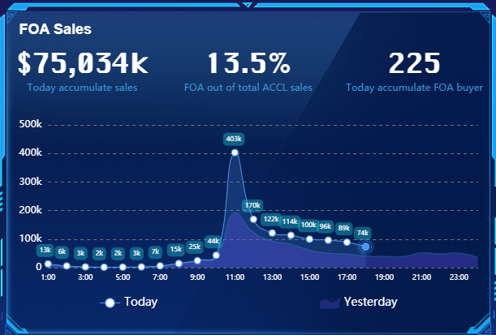

上方加文字
“(Sales $)"

5.3
以下两个KPI暂时不要了，但写好的图的代码记得保留，以免后续又要加进来。
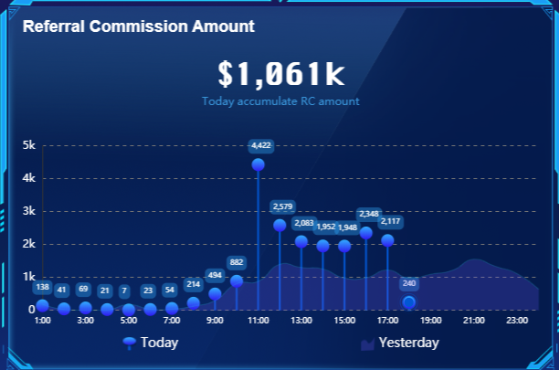
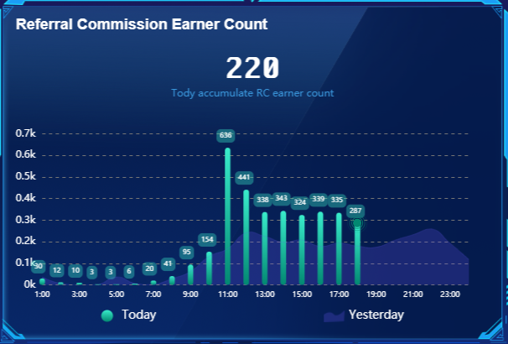

新增一个KPI，我还在弄。

